Hoja1
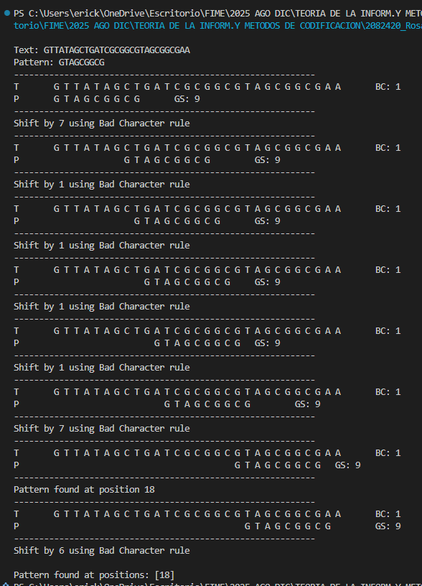
Metodos de acoplamiento

Boyer-Moore

Regla del mal caracter
Regla del buen sufijo
Antes hay que hacer un arbol de sufijo

